Etusivu
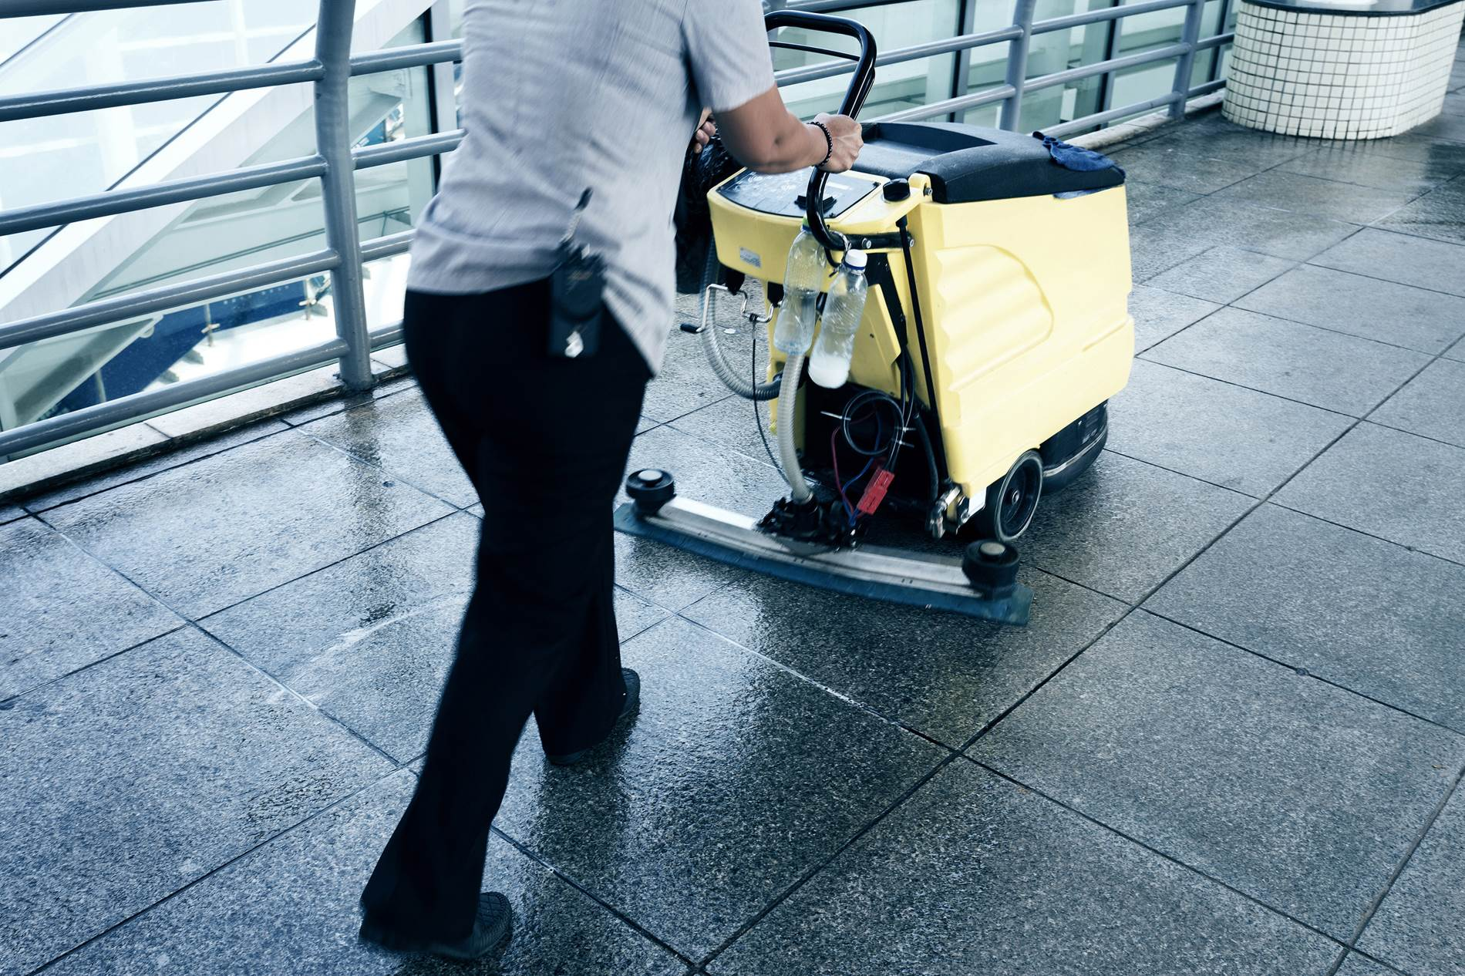

KOTITYÖ- JA PUHDITUSPALVELUJEN PERUSTUTKINTO

2014

Taitoa toiminnasta -hanke

Yhteenveto
 | KOTITYÖ- JA PUHDITUSPALVELUJEN PERUSTUTKINTO

 | 2014

 | Työssäoppimispaikan nimi

 | Matti Meikäläinen | Esimerkkitie 15 B 9

 | 012 345 6789 | 01234 Postitoimipaikka

Kotityöpalvelujen koulutusohjelma/ osaamisala, KODINHUOLTAJA
Kotityöpalvelujen koulutusohjelma/ osaamisala, KODINHUOLTAJA

Osaamispitettä

 | Ateria- ja kahvituspalvelut | 20 | ___ . ___ . ______ | ___ . ___ . ______

 | Ylläpitosiivous | 20 | ___ . ___ . ______ | ___ . ___ . ______

 | Asiakkaiden avustaminen | 25 | ___ . ___ . ______ | ___ . ___ . ______

 | Kodin perussiivous ja tekstiilihuoltopalvelut | 15 | ___ . ___ . ______ | ___ . ___ . ______

 | Kotiruokapalvelut | 15 | ___ . ___ . ______ | ___ . ___ . ______

 | Asiointipalvelut ja erityisryhmien avustam… | 15 | ___ . ___ . ______ | ___ . ___ . ______

 | Vaatteiden ja tekstiilien huolto | 20 | ___ . ___ . ______ | ___ . ___ . ______

 | Palvelu- ja jakelukeittiön toiminta | 15 | ___ . ___ . ______ | ___ . ___ . ______

 | Toimitilapalvelut | 15 | ___ . ___ . ______ | ___ . ___ . ______

Ossut on tuotettu Bovallius-ammattiopiston hallinnoimissa ESR-rahoitteisissa hankkeissa.

Ateria- ja kahvituspalvelut
 |  | Työssäoppimispaikan nimi
 |  | Ateria- ja kahvituspalvelut

 |  | Vaadittava osaaminen

 |  | Ateria- ja kahvituspalvelut on kotityö- ja puhdistuspalvelujen perustutkinnon kaikille pakollinnen tutkinnon osa. Koulutuksessa siihen liittyvän osaamispaketin laajuus on 20 osp.
Osaamisalue
Mahdollista oppia

 |  | Suunnittelee oman työnsä palvelusopimuksen ja asiakkaan toiveen ja tarpeen mukaan

 |  | Valmistautuu asiakaskohteen työtehtäviin

 |  | Valmistaa, viimeistelee ja laittaa tarjolle aamu-, väli- ja iltapaloja tai kahvitarjoiluja noudattaen asiakkaan toivetta, valmista ruokalistaa tai suomalaisten ravitsemussuosituksia

 |  | Valmistaa asiakkaalle tavallisimpien erityisruokavalioiden (laktoositon, maidoton, keliakia) mukaisia aamu-, väli- ja iltapaloja tai kahvitarjoiluja

 |  | Noudattaa työ- ja asiakasturvallisuutta

 |  | Noudattaa työssään hygienia- ja jätehuolto-ohjeita

 |  | Toimii kestävän toimintatavan mukaan.

 |  | ___ . ___ . ______ | ____________________________ | ____________________________

 |  | Kartoitettu | Opettajan allekirjoitus | Työssäoppimispaikan edustajan allekirjoitus

 | Taitoa toiminnasta -hanke

Ossut on tuotettu Bovallius-ammattiopiston hallinnoimissa ESR-rahoitteisissa hankkeissa.

Ylläpitosiivous
 |  | Työssäoppimispaikan nimi
 |  | Ylläpitosiivous

 |  | Vaadittava osaaminen

 |  | Ylläpitosiivous on kotityö- ja puhdistuspalvelujen perustutkinnon kaikille pakollinnen tutkinnon osa. Koulutuksessa siihen liittyvän osaamispaketin laajuus on 25 osp.
Osaamisalue
Mahdollista oppia

 |  | Suunnittelee työtään yhteistyössä työyhteisön kanssa asiakaskohteen toiminnan, palvelukuvauksen ja työohjeiden mukaan

 |  | Valmistautuu ylläpitosiivoukseen, suunnittelee omaa aikatauluansa ja ottaa huomioon työturvallisuusmääräykset sekä asiakasturvallisuuden

 |  | Tekee ylläpitosiivousta asiakaskohteissa

 |  | Valitsee ja käyttää tarkoituksenmukaisia siivousmenetelmiä ja -aineita

 |  | Valitsee ja käyttää työssä tarvittavia ajanmukaisia siivousvälineitä ja kohteessa olevia koneita

 |  | Puhdistaa ja hoitaa asiakaskohteessa olevia pintamateriaaleja

 |  | Tekee sovitut lopputyöt ja raportoi työnsä tilanteen vaatimalla tavalla

 |  | Noudattaa työssään hygienia- ja jätehuolto-ohjeita

 |  | Toimii kestävän toimintatavan mukaan

 |  | ___ . ___ . ______ | ____________________________ | ____________________________

 |  | Kartoitettu | Opettajan allekirjoitus | Työssäoppimispaikan edustajan allekirjoitus

 | Taitoa toiminnasta -hanke

Ossut on tuotettu Bovallius-ammattiopiston hallinnoimissa ESR-rahoitteisissa hankkeissa.

Asiakkaiden avustaminen
 |  | Työssäoppimispaikan nimi
 |  | Asiakkaiden avustaminen

 |  | Vaadittava osaaminen

 |  | Asiakkaiden avustaminen on kotityö- ja puhdistuspalvelujen perustutkinnon koulutus-ohjelmittain eriytyvä ammatillinen tutkinnon osa, joka kuuluu kotityöpalvelujen koulutusohjelmaan (kodinhuoltaja). Puhdistuspalvelujen koulutusohjelmaan (toimitilahuoltaja) osaamiskokonaisuus on mahdollista sisällyttää osana valinnaisia tutkinnon osia. Koulutuksessa asiakkaiden avustamiseen ja hyvinvointipalveluihin liittyvän osaamispaketin laajuus on 25 osp.
Osaamisalue
Mahdollista oppia

 |  | Suunnittelee oman työnsä palvelusopimuksen ja asiakkaan toiveen ja tarpeen mukaan

 |  | Toimii eri-ikäisten ja toimintakyvyiltään erilaisten asiakkaiden kanssa ja ottaa huomioon heidän avustamiseen liittyvät palvelutarpeensa

 |  | Avustaa asiakasta päivittäisissä toiminnoissa hänen kodissaan

 |  | Suunnittelee ja järjestää kodin tiloissa virikkeellistä toimintaa eri-ikäisille ja toimintakyvyltään erilaisille asiakkaille

 |  | Noudattaa työ- ja asiakasturvallisuutta

 |  | Arvioi omaa toimintaansa

 |  | ___ . ___ . ______ | ____________________________ | ____________________________

 |  | Kartoitettu | Opettajan allekirjoitus | Työssäoppimispaikan edustajan allekirjoitus

 | Taitoa toiminnasta -hanke

Ossut on tuotettu Bovallius-ammattiopiston hallinnoimissa ESR-rahoitteisissa hankkeissa.

Kodin perussiivous ja tekstiili
 |  | Työssäoppimispaikan nimi
 |  | Kodin perussiivous ja tekstiilihuoltopalvelut

 |  | Vaadittava osaaminen

 |  | Kodin perussiivous ja tekstiilihuoltopalvelut on kotityö- ja puhdistuspalvelujen perustutkinnon koulutus-ohjelmittain eriytyvä ammatillinen tutkinnon osa, joka kuuluu kotityöpalvelujen koulutusohjelmaan (kodinhuoltaja). Puhdistuspalvelujen koulutusohjelmaan (toimitilahuoltaja) osaamiskokonaisuus on mahdollista sisällyttää osana valinnaisia tutkinnon osia. Koulutuksessa kodin perussiivouksen ja vaatehuoltopalvelujen osaamispaketin laajuus on 15 osp.
Osaamisalue
Mahdollista oppia

 |  | Toteuttaa palvelua sovitun toimintatavan mukaan ja toimii erilaisissa kodinhuollon asiakaspalvelutehtäv

 |  | Suunnittelee omaa työtään asiakaskohteen ja palvelusopimuksen mukaan

 |  | Tekee kodin perussiivoustehtäviä sopimuksen mukaan

 |  | Tekee kodin tekstiili-, vaate- ja vuodehuoltoa sopimuksen mukaan

 |  | Käyttää työssään tarkoituksenmukaisia puhdistusaineita, -välineitä, -menetelmiä ja koneita

 |  | Puhdistaa ja huoltaa käyttämänsä välineet, laitteet ja koneet

 |  | Noudattaa työ- ja asiakasturvallisuutta

 |  | Arvioi omaa toimintaansa

 |  | ___ . ___ . ______ | ____________________________ | ____________________________

 |  | Kartoitettu | Opettajan allekirjoitus | Työssäoppimispaikan edustajan allekirjoitus

 | Taitoa toiminnasta -hanke

Ossut on tuotettu Bovallius-ammattiopiston hallinnoimissa ESR-rahoitteisissa hankkeissa.

Kotiruokapalvelut
 |  | Työssäoppimispaikan nimi
 |  | Kotiruokapalvelut

 |  | Vaadittava osaaminen

 |  | Kotiruokapalvelut on kotityö- ja puhdistuspalvelujen perustutkinnon koulutus-ohjelmittain eriytyvä ammatillinen tutkinnon osa, joka kuuluu kotityöpalvelujen koulutusohjelmaan (kodinhuoltaja). Puhdistuspalvelujen koulutusohjelmaan (toimitilahuoltaja) osaamiskokonaisuus on mahdollista sisällyttää osana valinnaisia tutkinnon osia. Koulutuksessa kotiruokapalveluihin liittyvän osaamispaketin laajuus on 15 osp.
Osaamisalue
Mahdollista oppia

 |  | Toteuttaa asiakaskodeissa sovitun toimintatavan mukaan ateriapalveluja ja toimii erilaisissa kotiruokapalvelutilanteissa

 |  | Suunnittelee omaa työtään asiakkaan tarpeen ja palvelusopimuksen mukaan

 |  | Suunnittelee ja valmistaa kotiruokaa asiakkaiden toiveiden mukaan

 |  | Ottaa suunnittelussa ja ruoanvalmistuksessa huomioon suomalaiset ravitsemussuositukset ja eri-ikäisten asiakkaiden tarpeet

 |  | Valmistaa kotiruokaa yleisimpien erityisruokavalioiden mukaan

 |  | Laittaa ruoan esille asiakkaiden toiveen ja tarpeen mukaan

 |  | Siivoaa työympäristönsä asiakkaan keittiössä

 |  | Noudattaa työ- ja asiakasturvallisuutta

 |  | Noudattaa hygienia- ja jätehuolto-ohjeita

 |  | Arvioi omaa työtä ja toimintaansa

 |  | ___ . ___ . ______ | ____________________________ | ____________________________

 |  | Kartoitettu | Opettajan allekirjoitus | Työssäoppimispaikan edustajan allekirjoitus

 | Taitoa toiminnasta -hanke

Ossut on tuotettu Bovallius-ammattiopiston hallinnoimissa ESR-rahoitteisissa hankkeissa.

Asiointipalvelut ja erityisryhm
 |  | Työssäoppimispaikan nimi
 |  | Asiointipalvelut ja erityisryhmien avustaminen

 |  | Vaadittava osaaminen

 |  | Asiointipalvelut ja erityisryhmien avustaminen on kotityö- ja puhdistuspalvelujen perustutkinnon valinnainen tutkinnon osa. Koulutuksessa siihen liittyvän osaamispaketin laajuus on 20 osp.
Osaamisalue
Mahdollista oppia

 |  | Suunnittelee työtään palvelusopimuksen, asiakkaan toiveen ja tarpeiden mukaan

 |  | Neuvoo ja avustaa asiakasta kodin ulkopuolella asioinnissa ja palvelujen käyttämisessä

 |  | Avustaa toimintakyvyltään rajoittunutta asiakasta päivittäisissä toiminnoissa

 |  | Noudattaa työ- ja asiakasturvallisuutta

 |  | Arvioi omaa toimintaansa

 |  | ___ . ___ . ______ | ____________________________ | ____________________________

 |  | Kartoitettu | Opettajan allekirjoitus | Työssäoppimispaikan edustajan allekirjoitus

 | Taitoa toiminnasta -hanke

Ossut on tuotettu Bovallius-ammattiopiston hallinnoimissa ESR-rahoitteisissa hankkeissa.

Vaatteiden ja tekstiilien huolt
 |  | Työssäoppimispaikan nimi
 |  | Vaatteiden ja tekstiilien huolto

 |  | Vaadittava osaaminen

 |  | Vaatteiden ja tekstiilien huolto on kotityö- ja puhdistuspalvelujen perustutkinnon valinnainen tutkinnon osa. Koulutuksessa siihen liittyvän osaamispaketin laajuus on 15 osp.
Osaamisalue
Mahdollista oppia

 |  | Suunnittelee vaatteiden ja tekstiilienhuoltotehtävät ja noudattaa toimipaikan ohjeita

 |  | Esikäsittelee ja lajittelee pyykin

 |  | Pesee ja kuivattaa asiakkaiden pyykkiä

 |  | Huoltaa asiakaskohteessa olevia muita tekstiilejä

 |  | Valitsee ja käyttää työssään tarkoituksenmukaisia tekstiilien pesu- ja hoitoaineita, -menetelmiä ja - koneita

 |  | Jälkikäsittelee tekstiilejä tarkoituksenmukaisilla menetelmillä

 |  | Lähettää pyykin pesulaan ja vastaanottaa pesulasta tulevan pyykin

 |  | Huolehtii tekstiilien ja vaatteiden säilytyksestä omalta osaltaan

 |  | Noudattaa työturvallisuutta

 |  | Arvioi omaa toimintaansa

 |  | ___ . ___ . ______ | ____________________________ | ____________________________

 |  | Kartoitettu | Opettajan allekirjoitus | Työssäoppimispaikan edustajan allekirjoitus

 | Taitoa toiminnasta -hanke

Ossut on tuotettu Bovallius-ammattiopiston hallinnoimissa ESR-rahoitteisissa hankkeissa.

Palvelu- ja jakelukeittiön toim
 |  | Työssäoppimispaikan nimi
 |  | Palvelu- ja jakelukeittiön toiminnot

 |  | Vaadittava osaaminen

 |  | Palvelu- ja jakelukeittiön toiminnot on kaikille valinnainen tutkinnon osa. Koulutuksessa siihen liittyvän osaamispaketin laajuus on 15 osp.
Osaamisalue
Mahdollista oppia

 |  | Tekee tilauksia tuotantokeittiöön

 |  | Vastaanottaa ruoka-aineita, ruokia ja tarvikkeita

 |  | Kuumentaa tai valmistaa tarvittaessa ruokia tai lisäkkeitä

 |  | Neuvoo ja ohjaa tarvittaessa asiakkaiden ravitsemuskäyttäytymistä ja tapakulttuuria

 |  | Laittaa ruoat esille

 |  | Toimii asiakaspalvelussa

 |  | Siistii ja järjestää toimintaympäristön

 |  | Tekee astiahuollon tehtävät

 |  | Noudattaa omavalvontasuunnitelmaa

 |  | Varmistaa asiakastyytyväisyyden

 |  | ___ . ___ . ______ | ____________________________ | ____________________________

 |  | Kartoitettu | Opettajan allekirjoitus | Työssäoppimispaikan edustajan allekirjoitus

 | Taitoa toiminnasta -hanke

Ossut on tuotettu Bovallius-ammattiopiston hallinnoimissa ESR-rahoitteisissa hankkeissa.

Toimitilapalvelut
 |  | Työssäoppimispaikan nimi
 |  | Toimitilapalvelut

 |  | Vaadittava osaaminen

 |  | Toimitilapalvelut on kotityö- ja puhdistuspalvelujen perustutkinnon osaamisaloittain eriytyvä ammatillinen tutkinnon osa, joka kuuluu puhdistuspalvelujen koulutusohjelmaan (toimitilahuoltaja). Kotityöpalvelujen koulutusohjelmaan (kodinhuoltaja) tutkinnonosa on mahdollista sisällyttää osana valinnaisia tutkinnon osia. Koulutuksessa toimitilapalveluihin liittyvän osaamispaketin laajuus on 15 osp.
Osaamisalue
Mahdollista oppia

 |  | suunnittelee työtään palvelukuvauksen, työohjeiden ja asiakaskohteen toiminnan mukaan

 |  | Valmistautuu työtehtäviinsä ja suunnittelee oman työaikataulunsa

 |  | Tekee ylläpitosiivousta erilaisissa asiakaskohteissa

 |  | Valitsee tarkoituksenmukaiset siivousmenetelmät, -koneet, -välineet ja -aineet

 |  | Puhdistaa ja hoitaa asiakaskohteessa olevia pintamateriaaleja

 |  | Tekee muita asiakaskohteessa tarvittavia palvelutehtäviä ylläpitosiivouksen kanssa lomitettuna

 |  | Toteuttaa palvelua sovitun toimintatavan mukaisesti ja toimii erilaisissa asiakaspalvelutilanteissa

 |  | Huolehtii ylläpitosiivouksen yhteydessä tilojen viihtyisyydestä sovitulla tavalla

 |  | Tarkkailee toimitilojen kuntoa ja tekee asianmukaiset ilmoitukset sovitulla tavalla

 |  | Huolehtii työ- ja asiakasturvallisuudesta ja noudattaa jätehuolto-ohjeita

 |  | Raportoi työstään tilanteen vaatimalla tavalla ja tekee sovitut lopputyöt

 |  | Arvioi omaa toimintaansa

 |  | ___ . ___ . ______ | ____________________________ | ____________________________

 |  | Kartoitettu | Opettajan allekirjoitus | Työssäoppimispaikan edustajan allekirjoitus

 | Taitoa toiminnasta -hanke

Ossut on tuotettu Bovallius-ammattiopiston hallinnoimissa ESR-rahoitteisissa hankkeissa.

